量化一-结算数据
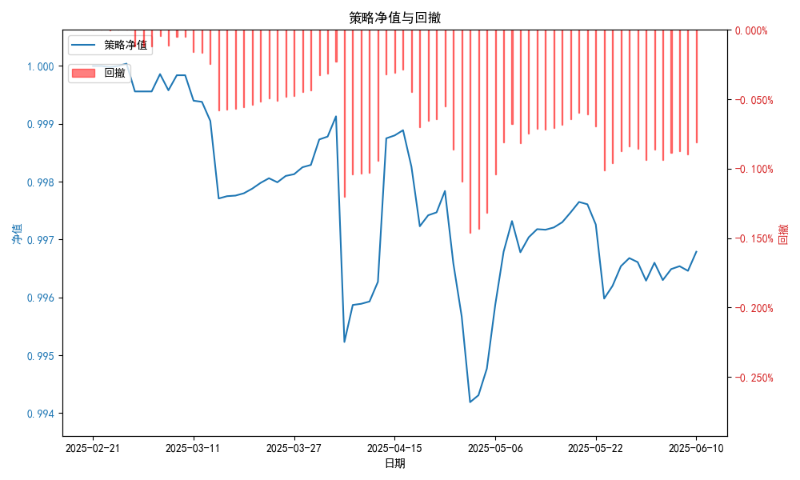
统计日期 | 2025-06-10 | （金额单位：元）
一、账户资产及收益情况
账户名称 | 量化一
账户编号 | 85001
资产单元名称 | 量化一-投机单元 | 权益类一单元
单元资产净值 | 5,888,213.72 | 24,015,462.80
账户资产净值 | 29,903,676.52
交易所回购 | - | 98,659.85
总盈利/亏损（不含逆回购） | -200718.67
收益率（不含逆回购） | -0.6691%
总盈利/亏损（含逆回购） | -96323.48
收益率（含逆回购） | -0.3211%
二、净值列示
实收资本 | 30,000,000.00
资产净值 | 29,903,676.52
总份额 | 30,000,000.00
期初单位净值 | 1.00
昨日单位净值 | 0.99646
单位净值 | 0.99679
日净值增长率 | 0.03304%
三、保证金使用情况
占用 | 189,165.60 | -
账户权益 | 5,888,213.72 | -
风险度 | 3.215% | -
四、交易情况
交易方向及数量 | 今日交易: 2 只股指期货合约, 0 只股指期权合约， 成交合约价值 597.29 万元 卖出开仓: IH2507(2 手), 买入平仓: IM2506(1 手), 买入开仓: IH2507(2 手), 卖出平仓: IH2507(2 手) | 买入股票: 0 只, 卖出股票: 1 只, 股票合计成交金额: 0.79 万元
五、持仓情况
持仓品种及数量 | 当前持有: 2 只股指期货合约, 0 只股指期权合约, 持仓合约价值 315.48 万元, 其中: 多仓: IH2507(2 手), 空仓: IH2507(2 手) | 股票: 0 只
注: 1、总盈利/亏损(不含逆回购): 根据032盈亏数据计算,未扣除中金所申报费。 2、总盈利/亏损（含逆回购）：已扣除中金所申报费；按照O32盈亏数据计算的未扣除申报费的金额为：-102058.82 元。

量化一-收盘数据

统计日期 | 2025-06-10 | （金额单位：元）
一、账户资产及收益情况
账户名称 | 量化一
账户编号 | 85001
资产单元名称 | 量化一-投机单元 | 权益类一单元
单元资产净值 | 5,888,213.67 | 24,015,462.80
账户资产净值 | 29,903,676.47
交易所回购 | - | 98,659.85
盈利/亏损（不含逆回购） | -111,786.33 | -83,197.14
总盈利/亏损（不含逆回购） | -194,983.47
收益率（不含逆回购） | -0.6499%
盈利/亏损（含逆回购） | -111,786.33 | 15,462.80
总盈利/亏损（含逆回购） | -96,323.53
收益率（含逆回购） | -0.3211%
二、净值列示
实收资本 | 30,000,000.00
资产净值 | 29,903,676.47
总份额 | 30,000,000.00
期初单位净值 | 1.00
昨日单位净值 | 0.99652
单位净值 | 0.99679
日净值增长率 | 0.02702%
三、保证金使用情况
占用 | 189,165.60 | -
账户权益 | 5,888,213.67 | -
风险度 | 3.2126% | -
四、交易情况
交易方向及数量 | 今日交易: 2 只股指期货合约, 0 只股指期权合约， 成交合约价值 597.29 万元 卖出开仓: IH2507(2 手), 买入平仓: IM2506(1 手), 买入开仓: IH2507(2 手), 卖出平仓: IH2507(2 手) | 买入股票: 0 只, 卖出股票: 1 只, 股票合计成交金额: 0.79 万元
五、持仓情况
持仓品种及数量 | 当前持有: 2 只股指期货合约, 0 只股指期权合约, 持仓合约价值 315.48 万元, 其中: 多仓: IH2507(2 手), 空仓: IH2507(2 手) | 股票: 0 只
注: 1、盈利/亏损（不含逆回购）数据暂未包含中金所申报费，盈利/亏损（含逆回购）数据已包含中金所申报费。

量化二-结算数据
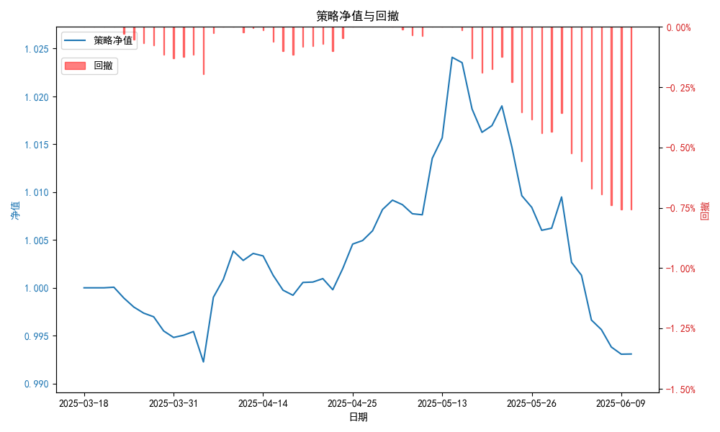
统计日期 | 2025-06-10, （金额单位：元）
一、账户资产及收益情况
账户名称 | 量化二
账户编号 | 85012
资产单元名称 | 量化二-投机单元
账户资产净值 | 9,930,767.16
总盈利/亏损 | -69,232.84
收益率 | -0.7293%
二、净值列示
实收资本 | 10,000,000.00
资产净值 | 9,930,767.16
总份额 | 10,000,000.00
期初单位净值 | 1.00
昨日单位净值 | 0.99306
单位净值 | 0.99308
日净值增长率 | 0.00168%
三、保证金使用情况
占用 | 1,171,175.35
账户权益 | 9,930,767.16
风险度 | 11.7825%
四、交易情况
交易方向及数量 | 今日交易 23 只期货合约 成交合约价值 284.54 万元 卖出开仓: 8 只 买入平仓: 5 只 买入开仓: 4 只 卖出平仓: 7 只
五、持仓情况
持仓品种及数量 | 共持仓 39只期货， 持仓合约价值 1240.73 万元, 其中空仓: 18 只,多仓: 21 只

量化二-收盘数据
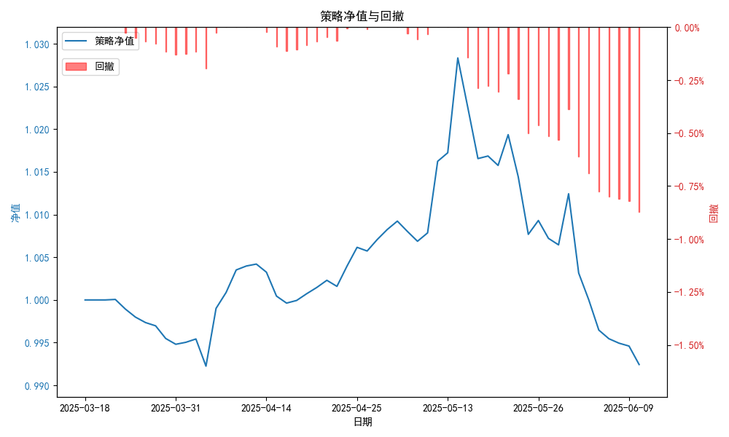
统计日期 | 2025-06-10, （金额单位：元）
一、账户资产及收益情况
账户名称 | 量化二
账户编号 | 85012
资产单元名称 | 量化二-投机单元
账户资产净值 | 9,924,444.00
总盈利/亏损 | -75,556.00
收益率 | -0.7556%
二、净值列示
实收资本 | 10,000,000.00
资产净值 | 9,924,444.00
总份额 | 10,000,000.00
期初单位净值 | 1.00
昨日单位净值 | 0.9946
单位净值 | 0.99244
日净值增长率 | -0.21673%
三、保证金使用情况
占用 | 1,171,175.35
账户权益 | 9,924,444.00
风险度 | 11.8009%
四、交易情况
交易方向及数量 | 今日交易 23 只期货合约 成交合约价值 284.54 万元 卖出开仓: 8 只 买入平仓: 5 只 买入开仓: 4 只 卖出平仓: 7 只
五、持仓情况
持仓品种及数量 | 共持仓 39只期货， 持仓合约价值 1240.73 万元, 其中空仓: 18 只,多仓: 21 只

量化三-结算数据
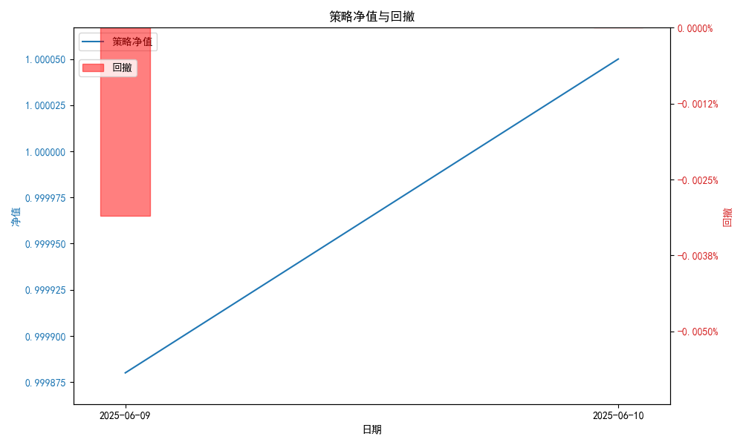
统计日期 | 2025-06-10, （金额单位：元）
一、账户资产及收益情况
账户名称 | 量化三
账户编号 | 85016
资产单元名称 | 量化三投机单元
账户资产净值 | 5,000,240.15
总盈利/亏损 | 240.15
收益率 | 0.0504%
二、净值列示
实收资本 | 5,000,000.00
资产净值 | 5,000,240.15
总份额 | 5,000,000.00
期初单位净值 | 1.00
昨日单位净值 | 0.99988
单位净值 | 1.00005
日净值增长率 | 0.01681%
三、保证金使用情况
占用 | 0.00
账户权益 | 5,000,240.15
风险度 | 0.0%
四、交易情况
交易方向及数量 | 今日交易 2 只期货, 成交合约价值 2989.31 万元,其中 1,国债期货: 买入开仓: 2只 (T2509,TL2509) 卖出平仓: 2只 (T2509,TL2509) 2,黄金期货:无 3,铜期货:无 4,其他品种:无
五、持仓情况
持仓品种及数量 | 共持仓: 0 只期货, 持仓合约价值 0.0 万元, 其中: 国债期货 0只 黄金期货 0只 铜期货 0只 其他品种 0只

